Análise Física Macro
 | ED. BE
 | ANÁLISE FÍSICA MACRO
 |  |  |  |  |  |  |  | Data: | 2020-10-31
 |  |  |  |  |  |  |  | Mês Ref: | 2020-10-31
 |  | Oct-20 | Sep-20 | Principais Atividades Resumo
11 | % Físico Acumulado Previsto | 53.87% | 48.42% | Item | Atividades Atrasadas |  | % Prev. Até a data | % Real. Até a data | Desvio Físico
1 | % Físico Acumulado Executado | 60.45% | 56.85% | 09 | REVESTIMENTO DE PISO |  | 25.03% | 20.86% | -4.17%
2 | % Físico Mensal Previsto | 5.45% | 3.94% | 10 | REVESTIMENTO DE PAREDE |  | 50.18% | 47.89% | -2.29%
3 | % Físico Mensal Executado | 3.59% | 8.27% | 08 | IMPERMEABILIZAÇÃO / ISOLAMENTO |  | 62.06% | 58.31% | -3.76%
4 | Desvio físico | 6.58% | 8.43% | 13 | ESQUADRIAS DE ALUMÍNIO |  | 2.44% | 2.05% | -0.40%
5 |  |  |  | 14 | ESQUADRIAS EM METALON |  | 7.65% | 5.15% | -2.50%
6 | A obra está adiantada (em dias) | 22 | 34 | 11 | REVESTIMENTO DE TETO |  | 12.80% | 12.29% | -0.51%
7 |  |  | 0.00 | 0 | 0 |  | 0.00% | 0.00% | 0.00%
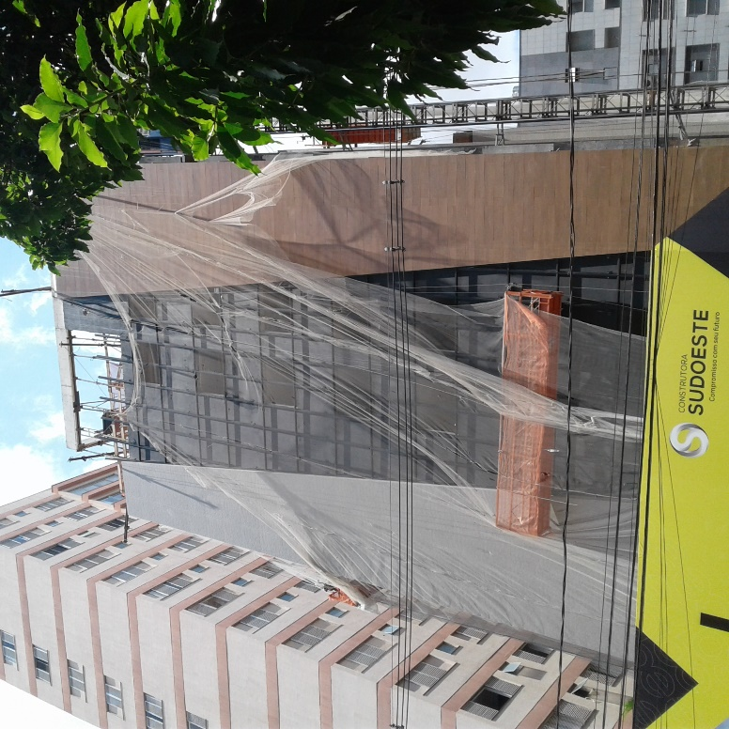
8 |  |  |  | 0 | 0 |  | 0.00% | 0.00% | 0.00%
9 |  |  |  | 0 | 0 |  | 0.00% | 0.00% | 0.00%
10 |  |  |  | 0 | 0 |  | 0.00% | 0.00% | 0.00%
 |  |  |  | Item | Atividades Adiantadas |  | % Prev. Até a data | % Real. Até a data | Desvio Físico
1 |  |  |  | 16 | INSTALAÇÕES |  | 46.98% | 73.45% | 26.47%
2 |  |  |  | 12 | REVESTIMENTO EXTERNO |  | 52.93% | 84.84% | 31.91%
3 |  |  |  | 07 | ALVENARIA / FECHAMENTO |  | 79.45% | 86.62% | 7.17%
4 |  |  |  | 20 | DIVERSOS |  | 0.00% | 2.62% | 2.62%
5 |  |  |  | 19 | PINTURA |  | 0.39% | 1.23% | 0.85%
6 |  |  |  | 0 | 0 |  | 0.00% | 0.00% | 0.00%
7 |  |  |  | 0 | 0 |  | 0.00% | 0.00% | 0.00%
8 |  |  |  | 0 | 0 |  | 0.00% | 0.00% | 0.00%
9 |  |  |  | 0 | 0 |  | 0.00% | 0.00% | 0.00%
10 |  |  |  | 0 | 0 |  | 0.00% | 0.00% | 0.00%
11 |  |  |  | 0 | 0 |  | 0.00% | 0.00% | 0.00%
DESPESAS DIRETAS PREVISTAS X REALIZADAS
 | % EXEC | % PREV.mes
out/19 | 0 | 0.0288
nov/19 | 0.023895663814 | 0.0168
dez/19 | 0.057414750281 | 0.034
jan/20 | 0.031657822181 | 0.0287
fev/20 | 0.033958990968 | 0.0281
mar/20 | 0.030411159448 | 0.0487
abr/20 | 0.049441998242 | 0.051
mai/20 | 0.02344989828 | 0.0369
jun/20 | 0.02528299886 | 0.0136
jul/20 | 0.032143970948 | 0.0174
ago/20 | 0.058115018666 | 0.041
set/20 | 0.082658563095 | 0.0394
out/20 | 0.035929566985 | 0.0545
nov/20 |  | 0.1176
dez/20 |  | 0.0873
jan/21 |  | 0.0599
fev/21 |  | 0.0496
mar/21 |  | 0.0902
abr/21 |  | 0.0567

DESPESAS DIRETAS PREVISTAS X REALIZADAS
 | % EXEC | 31
out/19 | 0.1201013079 | 0.1286
nov/19 | 0.14399697172 | 0.1454
dez/19 | 0.201411722 | 0.1794
jan/20 | 0.23306954418 | 0.2081
fev/20 | 0.26702853515 | 0.2362
mar/20 | 0.2974396946 | 0.2849
abr/20 | 0.34688169284 | 0.3359
mai/20 | 0.37033159112 | 0.3728
jun/20 | 0.39561458998 | 0.3864
jul/20 | 0.42775856093 | 0.4038
ago/20 | 0.48587357959 | 0.4448
set/20 | 0.56853214269 | 0.4842
out/20 | 0.60446170967 | 0.5387
nov/20 |  | 0.6563
dez/20 |  | 0.7436
jan/21 |  | 0.8035
fev/21 |  | 0.8531
mar/21 |  | 0.9433
abr/21 |  | 1

DESPESAS TOTAIS (DD+DI) PREVISTAS X REALIZADAS
 | % EXEC | % PREV.mes
out/19 | 0 | 0.0322
nov/19 | 0.026406884823 | 0.0237
dez/19 | 0.057600755591 | 0.0353
jan/20 | 0.03452505201 | 0.0345
fev/20 | 0.036831265844 | 0.034
mar/20 | 0.03071471617 | 0.0493
abr/20 | 0.054649535913 | 0.0507
mai/20 | 0.0305177345 | 0.0413
jun/20 | 0.037969360374 | 0.0262
jul/20 | 0.043250535799 | 0.0284
ago/20 | 0.044161642002 | 0.0435
set/20 | 0.082417580494 | 0.0431
out/20 | 0.038400707413 | 0.0549
nov/20 |  | 0.0924
dez/20 |  | 0.0751
jan/21 |  | 0.0569
fev/21 |  | 0.049
mar/21 |  | 0.0785
abr/21 |  | 0.0567

DESPESAS TOTAIS (DD+DI) PREVISTAS X REALIZADAS
 | % EXEC | % PREV.
out/19 | 0.11061955628 | 0.1265
nov/19 | 0.1370264411 | 0.1502
dez/19 | 0.1946271967 | 0.1855
jan/20 | 0.22915224871 | 0.22
fev/20 | 0.26598351455 | 0.254
mar/20 | 0.29669823072 | 0.3033
abr/20 | 0.35134776663 | 0.354
mai/20 | 0.38186550113 | 0.3953
jun/20 | 0.41983486151 | 0.4215
jul/20 | 0.4630853973 | 0.4499
ago/20 | 0.50724703931 | 0.4934
set/20 | 0.5896646198 | 0.5365
out/20 | 0.62806532721 | 0.5914
nov/20 |  | 0.6838
dez/20 |  | 0.7589
jan/21 |  | 0.8158
fev/21 |  | 0.8648
mar/21 |  | 0.9433
abr/21 |  | 1

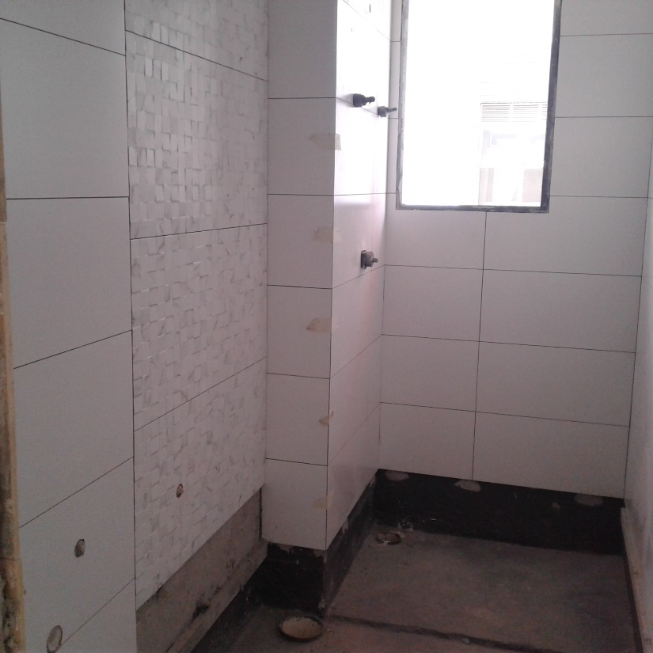
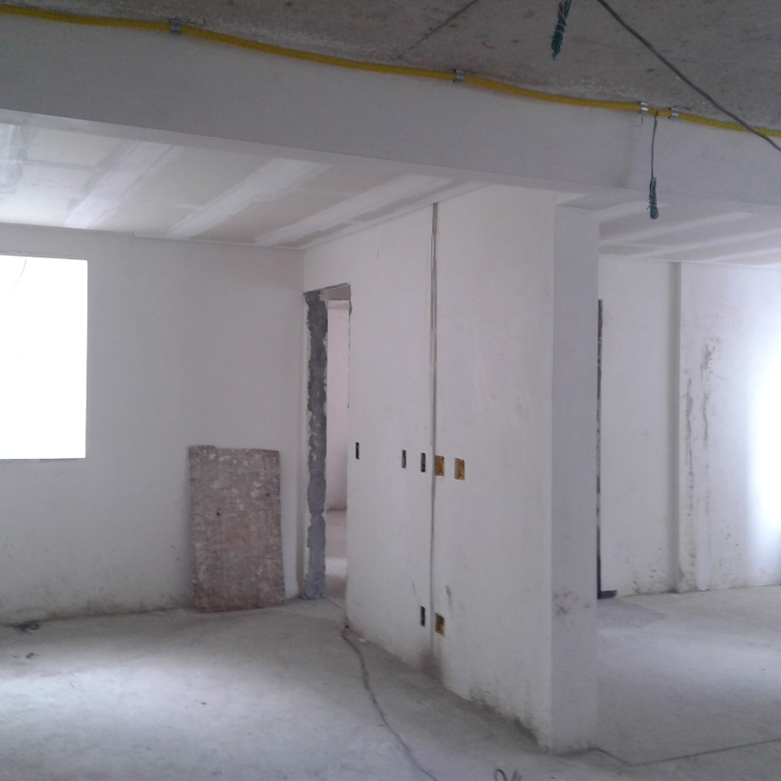
 |  |  |  |  |  | Informações Gerais:
 |  |  |  |  |  | Nome da obra:
 |  |  |  |  |  | ED. BE
 |  |  |  |  |  | Localização:
 |  |  |  |  |  | Rua Rio Grande do Norte, nº 836 - Bairro Savassi / Belo Horizonte - MG

 |  |  |  |  |  |  | Data Inicial de Pagtos:

 |  |  |  |  |  |  | Data Base de Orçamento: | Oct-19

 |  |  |  |  |  |  | Data de Início da Obra: | Aug-19

 |  |  |  |  |  |  | Data de Término prevista da Obra: | Apr-21

 |  |  |  |  |  |  | Data de entrega para cliente: | Oct-21

 |  |  |  |  |  |  | Mês de referência: | Oct-20

Painel de Indicadores 2
 |  | ED. BE
 |  | PAINEL DE INDICADORES | Mês: | Oct-20

1.1221 | A OBRA TEVE DESEMPENHO FÍSICO 12,21% MAIOR QUE O PREVISTO |  |  | 12.21
ÍNDICE DE DESEMPENHO FÍSICO
 | IDF
out/19 | 1.2242738579
nov/19 | 1.2853906621
dez/19 | 1.1356299237
jan/20 | 1.1394634828
fev/20 | 1.1585233317
mar/20 | 1.0454997822
abr/20 | 1.0287120191
mai/20 | 0.98886940218
jun/20 | 1.0146565529
jul/20 | 1.0510038352
ago/20 | 1.0920961555
set/20 | 1.174167994
out/20 | 1.1220748277
nov/20
dez/20
jan/21
fev/21
mar/21
abr/21
mai/21
jun/21
jul/21

0.91336943591 | O CUSTO REAL GLOBAL DA OBRA ESTÁ 8,66% MENOR QUE O PREVISTO |  |  | 8.66
ÍNDICE ECONÔMICO GLOBAL
 | IDE
nov/19 | 0.97461893214
dez/19 | 0.8953146258
jan/20 | 0.87550275577
fev/20 | 0.88558558817
mar/20 | 0.90507669761
abr/20 | 0.90185573443
mai/20 | 0.92223165996
jun/20 | 0.91739496733
jul/20 | 0.92515181176
ago/20 | 0.92605526782
set/20 | 0.92998206756
out/20 | 0.91336943591
nov/20
dez/20
jan/21
fev/21
mar/21
abr/21
mai/21
jun/21
jul/21
PROJEÇÃO FINAL

0.90914313393 | O CUSTO REAL DAS DESPESAS DIRETAS ESTÁ 9,09% MENOR QUE O PREVISTO |  |  | 9.09
ÍNDICE ECONÔMICO DESPESAS DIRETAS
 | IDE
nov/19 | 0.97020164561
dez/19 | 0.90259918921
jan/20 | 0.88181606847
fev/20 | 0.89547061048
mar/20 | 0.90721704816
abr/20 | 0.93775522785
mai/20 | 0.92910793317
jun/20 | 0.91136274654
jul/20 | 0.93285638922
ago/20 | 0.93525814345
set/20 | 0.94785279568
out/20 | 0.90914313393
nov/20
dez/20
jan/21
fev/21
mar/21
abr/21
mai/21
jun/21
jul/21
PROJEÇÃO FINAL

0.92077985845 | O CUSTO REAL DAS DESPESAS INDIRETAS ESTÁ 7,92% MENOR QUE O PREVISTO |  |  | 7.92
ÍNDICE ECONÔMICO DESPESAS INDIRETAS
 | IDE
nov/19 | 0.98404503155
dez/19 | 0.87833863811
jan/20 | 0.86147157049
fev/20 | 0.8643699512
mar/20 | 0.90048060792
abr/20 | 0.82820637247
mai/20 | 0.9087616379
jun/20 | 0.92907591469
jul/20 | 0.91105917455
ago/20 | 0.90888202782
set/20 | 0.89673166527
out/20 | 0.92077985845
nov/20
dez/20
jan/21
fev/21
mar/21
abr/21
mai/21
jun/21
jul/21
PROJEÇÃO FINAL

Relatório Gerencial
ED. BE
 | RELATÓRIO GERENCIAL |  |  |  |  |  |  |  |  |  | Oct-20

 | ANÁLISE FINANCEIRA

 | CÓD. | DESCRIÇÃO |  | % MEDIDO | VALOR ORÇADO | Peso (%) | VALORES ACUMULADOS
 |  |  |  |  |  |  | Medido | Pagamentos (Pago + A Pagar + Compromet.) | Verba Disponível | Projeção
 | DESPESAS DIRETAS
 | 01 | PROJETOS |  | 99.55% | 292,658.27 | 2.87 | 291,352.07 | 311,418.60 | -18,760.33 | 311,001.88
 | 02 | LAUDOS E ESTUDOS |  | 100.00% | 55,821.98 | 0.55 | 55,821.98 | 42,044.18 | 13777.800103 | 42,044.18
 | 03 | SERVIÇOS PRELIMINARES |  | 100.00% | 65,086.80 | 0.64 | 65,086.80 | 48,136.79 | 16950.007763 | 46,312.89
 | 04 | TERRAPLENAGEM |  | 100.00% | 143,143.61 | 1.41 | 143,143.61 | 134,998.68 | 8144.9320829 | 134,998.68
 | 05 | FUNDAÇÃO |  | 100.00% | 531,854.81 | 5.22 | 531,854.81 | 517,899.60 | 13955.207381 | 517,710.98
 | 06 | SUPER-ESTRUTURA |  | 100.00% | 1,072,268.56 | 10.53 | 1,072,268.56 | 1,123,143.16 | -50874.597636 | 1,119,127.85
 | 07 | ALVENARIA / FECHAMENTO |  | 86.62% | 259,147.74 | 2.55 | 224,469.96 | 207,886.90 | 51260.837521 | 239,233.75
 | 08 | IMPERMEABILIZAÇÃO / ISOLAMENTO |  | 58.31% | 88,216.60 | 0.87 | 51,436.80 | 51,428.64 | 36787.963436 | 58,258.06
 | 09 | REVESTIMENTO DE PISO |  | 20.86% | 495,621.21 | 4.87 | 103,383.07 | 188,067.79 | 307553.42449 | 465,346.59
 | 10 | REVESTIMENTO DE PAREDE |  | 47.89% | 391,290.11 | 3.84 | 187,391.81 | 332,630.34 | 58659.763597 | 553,315.09
 | 11 | REVESTIMENTO DE TETO |  | 12.29% | 120,691.14 | 1.19 | 14,834.01 | 20,674.90 | 100016.24131 | 120,691.14
 | 12 | REVESTIMENTO EXTERNO |  | 84.84% | 356,856.05 | 3.50 | 302,767.32 | 293,355.77 | 63500.286182 | 283,772.55
 | 13 | ESQUADRIAS DE ALUMÍNIO |  | 1.99% | 786,539.60 | 7.72 | 15,670.52 | 257,036.32 | 529503.27765 | 786,539.60
 | 14 | ESQUADRIAS EM METALON |  | 5.15% | 69,389.22 | 0.68 | 3,574.50 | 0.00 | 69389.224217 | 69,389.22
 | 15 | ESQUADRIAS EM MADEIRA |  | 0.00% | 107,615.58 | 1.06 | 0.00 | 63,294.70 | 44320.87724 | 107,615.58
 | 16 | INSTALAÇÕES |  | 73.24% | 1,307,180.67 | 12.84 | 957,423.60 | 723,457.21 | 583723.45822 | 847,478.15
 | 17 | BANCADAS |  | 0.00% | 105,419.30 | 1.04 | 0.00 | 0.00 | 105419.29767 | 105,419.30
 | 18 | LOUÇAS E METAIS |  | 0.00% | 102,849.03 | 1.01 | 0.00 | 0.00 | 102849.02644 | 102,849.03
 | 19 | PINTURA |  | 1.23% | 230,486.01 | 2.26 | 2,843.79 | 5,405.46 | 225080.55144 | 230,486.01
 | 20 | DIVERSOS |  | 2.62% | 194,035.52 | 1.91 | 5,086.25 | 35,788.70 | 158246.81869 | 194,035.52
 | DESPESAS INDIRETAS
 | 01 | LICENÇAS, TAXAS E EMOLUMENTOS |  | 57.16% | 156,335.33 | 1.54 | 89,356.66 | 77,684.41 | 78650.922821 | 140,288.53
 | 02 | SEGURANÇA DO TRABALHO |  | 93.36% | 77,649.65 | 0.76 | 72,492.93 | 63,451.73 | 14197.916059 | 68,286.88
 | 03 | CUSTOS INDIRETOS - PESSOAL |  | 70.76% | 1,320,823.30 | 12.97 | 934,598.23 | 895,078.39 | 425744.90537 | 1,273,137.62
 | 04 | CUSTOS INDIRETOS - EQUIPAMENTOS |  | 86.92% | 226,023.17 | 2.22 | 196,465.77 | 107,459.80 | 118563.36831 | 130,321.92
 | 05 | CUSTOS INDIRETOS - OUTROS |  | 56.80% | 297,137.47 | 2.92 | 168,786.36 | 140,197.54 | 156939.93166 | 257,678.68
 | 06 | ADMINISTRAÇÃO |  | 62.94% | 1,327,846.15 | 13.04 | 835,776.99 | 831,598.61 | 496247.54008 | 1,322,437.75
 | Total Geral |  |  |  | 10,181,986.87 |  | 6,325,886.38 | 6,472,138.22 | 3,709,848.65 | 9,527,777.43

 | CUSTO ORÇADO | CUSTO PROJETADO
PROJETOS | 292658.26571 | 311001.88393
LAUDOS E ESTUDOS | 55821.980103 | 42044.18
SERVIÇOS PRELIMINARES | 65086.797763 | 46312.89
TERRAPLENAGEM | 143143.61208 | 134998.68
FUNDAÇÃO | 531854.80738 | 517710.98
SUPER-ESTRUTURA | 1072268.5624 | 1119127.85
ALVENARIA / FECHAMENTO | 259147.73552 | 239233.7548
IMPERMEABILIZAÇÃO / ISOLAMENTO | 88216.603436 | 58258.057994
REVESTIMENTO DE PISO | 495621.21449 | 465346.58661
REVESTIMENTO DE PAREDE | 391290.1076 | 553315.09081
REVESTIMENTO DE TETO | 120691.14131 | 120691.14131
REVESTIMENTO EXTERNO | 356856.05218 | 283772.54723
ESQUADRIAS DE ALUMÍNIO | 786539.59765 | 786539.59765
ESQUADRIAS EM METALON | 69389.224217 | 69389.224217
ESQUADRIAS EM MADEIRA | 107615.57724 | 107615.57724
INSTALAÇÕES | 1307180.6682 | 847478.15163
BANCADAS | 105419.29767 | 105419.29767
LOUÇAS E METAIS | 102849.02644 | 102849.02644
PINTURA | 230486.01144 | 230486.01144
DIVERSOS | 194035.51869 | 194035.51869
LICENÇAS, TAXAS E EMOLUMENTOS | 156335.33282 | 140288.526
SEGURANÇA DO TRABALHO | 77649.646059 | 68286.881034
CUSTOS INDIRETOS - PESSOAL | 1320823.2974 | 1273137.6227
CUSTOS INDIRETOS - EQUIPAMENTOS | 226023.16831 | 130321.92272
CUSTOS INDIRETOS - OUTROS | 297137.47166 | 257678.6808
ADMINISTRAÇÃO | 1327846.1501 | 1322437.7501
 | SÍNTESE DAS PROJEÇÕES x ORÇAMENTO
 |  |  | Oct-20 | Sep-20
 | % Financeiro Acumulado Previsto |  | 59.14% | 53.65%
 | % Financeiro Acumulado Executado |  | 62.13% | 60.53%
 | Custo previsto até a data |  | R$5,921,260.35 | R$5,344,100.04
 | Custo medido até a data |  | R$6,325,886.38 | R$6,072,681.64
 | Custo Real até a data |  | R$5,777,871.27 | R$5,647,485.02
 | Valor orçado |  | R$10,181,986.87 | R$10,031,917.44
 | Custo projetado |  | R$ 9,527,777.43 | R$ 9,507,678.14
 | Tendência financeira |  | -6.43% | -5.23%
 | Custo projetado por m² de AEQ |  | R$ 2,930.58 | R$ 2,924.40
 | Área Equivalente |  | 3,251.16 | 3,251.16

 | EVOLUÇÃO FINANCEIRA

EVOLUÇÃO MENSAL DAS DESPESAS TOTAIS
 | %F.MÊS | % PREV.mes
nov/19 | 0.026284549369 | 0.0237
dez/19 | 0.065515314167 | 0.0353
jan/20 | 0.036896662467 | 0.0345
fev/20 | 0.039214611936 | 0.034
mar/20 | 0.033161576207 | 0.0493
abr/20 | 0.05700687254 | 0.0507
mai/20 | 0.032974373254 | 0.0413
jun/20 | 0.059016418123 | 0.0262
jul/20 | 0.04459525567 | 0.0284
ago/20 | 0.044130371531 | 0.0435
set/20 | 0.055920524519 | 0.0431
out/20 | 0.015946033226 | 0.0549
nov/20 |  | 0.0924
dez/20 |  | 0.0751
jan/21 |  | 0.0569
fev/21 |  | 0.049
mar/21 |  | 0.0785
abr/21 |  | 0.0567
mai/21
jun/21
jul/21

EVOLUÇÃO ACUMULADA DAS DESPESAS TOTAIS
 | %F.ACUM | % PREV.
nov/19 | 0.13690410565 | 0.1502
dez/19 | 0.20241941982 | 0.1855
jan/20 | 0.23931608228 | 0.22
fev/20 | 0.27853069422 | 0.254
mar/20 | 0.31169227043 | 0.3033
abr/20 | 0.36869914297 | 0.354
mai/20 | 0.40167351622 | 0.3953
jun/20 | 0.46068993434 | 0.4215
jul/20 | 0.50528519001 | 0.4499
ago/20 | 0.54941556155 | 0.4934
set/20 | 0.60533608606 | 0.5365
out/20 | 0.62128211929 | 0.5914
nov/20 |  | 0.6838
dez/20 |  | 0.7589
jan/21 |  | 0.8158
fev/21 |  | 0.8648
mar/21 |  | 0.9433
abr/21 |  | 1
mai/21
jun/21
jul/21

